Sheet1
2023市级卫生应急队伍运维装备参数要求
种类 | 序号 | 名称 | 图片 | 参数要求 | 规格型号 | 数量 | 单价
营地设施 | 1 | 月球灯 | 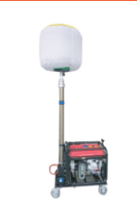 | 功率：1*1000w全卤灯。电压：220v~。发电机组：2000w。灯头总光通量90000Lm。防护等级：IP66。升降高度：4.5m。抗风等级≥8级。 | 220V/发电机组2000W | 2 | 17800
 | 2 | 折叠桌椅 | 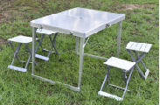 | 铝合金折叠桌椅套装，一张桌子，4张凳子。 折叠桌：108*68*68cm 折叠凳：27*27*38cm | 108*68*68cm/27*27*38cm | 4 | 510
 | 3 | 露营靠椅 | 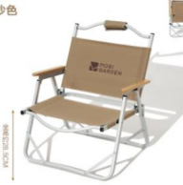 | 材质：铁质折叠椅。展开尺寸：54*51.5*60cm。收纳尺寸：57*54*8.5cm,静压承重：<200斤 | 54*51.5*60cm | 8 | 99
 | 4 | 单帐篷 | 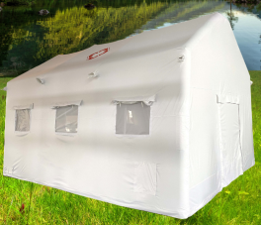 | 充气帐篷质量标准：1.双层账结构，防水、保暖、防风、防寒，免搭建速开。2.外蓬：防水牛津布材质，遮光布料；3.内帐：里子布；4、充气柱：PVC防水阻燃夹网布；5.地布材质：耐磨刀刮布，加魔术贴方便拆卸；6.工艺：高温热合/双针缝纫；7.充气阀：快速充气口，自动减压；8.透气防护门窗：纱布设计防蚊虫困扰，外层防护布，防风抗雨；9.贮存时间常温干燥条件下储存寿命≥5年，正常展收作业循环次数≥50次。10.充气时间：5~8min；适应温度：-30~70℃；11.抗水等级：≥20cm；抗风等级：≤8级；12.重量：≤200Kg；颜色白色，尺寸5*6M，外披:600D牛津布，气柱:0.6白色pvc。 | 30㎡ | 2 | 18500
 | 5 | 充气帐篷 |  | 1、尺寸要求： 1.1、外部尺寸≥10×5×3.1m，外部肩高≥2.1m，投影面积≥50㎡； 1.2、内部尺寸：≥9.54×4.54×2.87m，内部面积≥43㎡； 1.3、前后门尺寸：1.5×1.9m（2扇）；窗户尺寸：0.75×0.6m（8扇）； 2、材质要求： 2.1、气柱：灰色0.7mm PVC双面涂层夹网布；2.2、外披：PVC涂层牛津布；2.3、内衬：260T白色涤塔夫；2.4、地布：灰色0.4mm PVC双面涂层夹网布； 3、气柱安装阀门：两组（2个充排气阀，1个安全阀）；4、充气时间：5~8min；适应温度：-30~70℃；5、工作压力：18~22Kpa；6、抗水等级：≥20cm；抗风等级：≤8级；7、重量≤200Kg；8、包装：PVC包+提手；9、配置：电动充排气泵1台；手锤：4磅手锤1把；地钉：14mm螺纹钢，10根；拉绳：φ8mm×4m，10根；胶罐：1个；补片：φ8cm，20片。 | 50㎡ | 1 | 22000
 | 6 | 单兵净水器 | 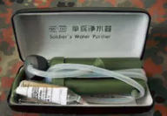 | 过滤方式：滤芯过滤；尺寸：13.8*5.7*2.8cm；材料：ABS塑料、陶瓷、纳米金属簇净水材料；重量≤0.25kg（含包装） | 13.8*5.7*2.8cm | 8 | 220
 | 7 | 行军床 | 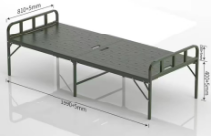 | 材质：Q215钢管；尺寸200cm*80cm*43cm （尺寸偏差+5mm）（包含床褥被套） | 尺寸200cm*80cm*43cm | 15 | 610
 | 8 | 户外快充电源 |  | 电池容量：1036Wh；额定容量：288000mAh；持续输出功率：1000W4；AC输出电压：220V/50Hz5；充电时间：约4.5小时（DC+PC同时充电）；车充/DC输出：12V/10A MAX7；USB输出：5V/2.4A；Type-C输出：5V/3A、9V/3A、12V/3A、20V/5A；重量：约11.5kg；工作温度：-10度--40度；尺寸：245*330*265mm | 288000mAh | 2 | 4600
 | 9 | 单人厕所帐篷 | 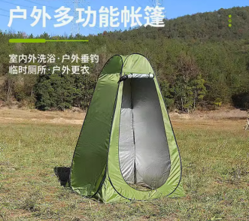 | 颜色分类：黑色涂银（单人两窗）；规格：150*150*190cm 免搭建速开外帐防水指数：1000mm(含)-1500mm(不含) | 150*150*190cm | 6 | 160
 | 10 | 发电机 | 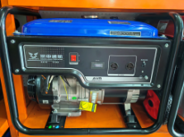 | 额定功率：7.5/8.0kVA；额定电流：32.6/14.4A；额定转速：3000r/min；额定频率：50HZ；相数：单相/三相；最高海拔高度：≤1500m；额定电压：230V/400V；功率因数：1.0/0.8；外形尺寸：694*528*622mm。 | 8KW | 2 | 5500
 | 11 | 电缆 | 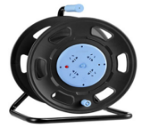 | 规格：盘直径27cm、盘高40cm、盘厚：15cm；功能：带接线端子、过热保护；功率：1300W-3600W；可绕2.5mm²电缆30米。（含30米2.5mm²电三芯电缆） | 30米 | 4 | 930
 | 12 | 储水罐 | 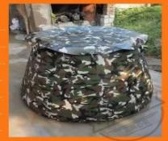 | 1立方储水罐带防尘盖+地垫 | 1立方 | 2 | 1650
 | 13 | 多功能折叠锹 | 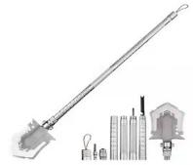 | 材质：铲头不锈钢，柄钢铝合金；柄长1.07米，铲头18*13cm； 带铲，锯，锄，棍，刀，叉，开瓶器，打火石，哨，一字改锥，十字改锥，大中小三种螺丝套，破窗尾锥，割绳器 | 1.07m | 5 | 265
 | 14 | 接线板 |  | 材质：ABS+PC+铜，线长：3米，插孔数：6个；最大电流：10A；最大功率：2500W | 3m | 20 | 120
 | 15 |  | 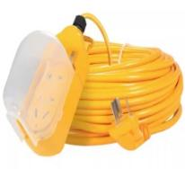 | 线长：9.8米；插孔数：2个；功能：防溅水、防小雨；最大电流：10A；最大功率：2500W | 9.8m | 10 | 72
 | 16 | 救生绳 | 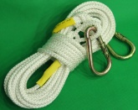 | 规格：长度10m，直径8mm，质量0.5kg； 抗接强度：＞14000N；工作温度：≤204℃。 材质：高强纤维编织+2个挂钩； 各项指标参数符合:GB/TB834-2006标准要求 | 10m | 20 | 75
通讯类 | 17 | 对讲机 | 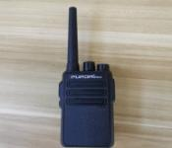 | 频率范围：136-174Mhz/220-260Mhz/400-480Mhz/450-520Mhz；5W功率输出；16个存储信道，具备跳频功能、ANI识别码及DTMF编解码功能软件加密功能 | 常规 | 15 | 450
营地设施 | 18 | 头盔 | 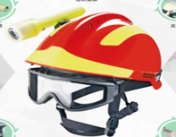 | 1、冲击吸收性能：将头盔置于50℃的温度中保持4小时，头模所受冲击力值≦2800N；将头盔置于零下28℃的温度环境中保持4小时，头模所受冲击力值≦2950N；将头盔置于水槽中浸泡4小时，头模所受冲击力值≦2650N；2、侧向刚性：帽壳的最大变形值≦25mm，卸载后变形值≦10mm； 3、头盔的外壳材质：ABS，头盔顶部需有散热透气孔，头盔表面贴醒目的反光标志，具备防尖锐物品冲击；4、头盔侧面配灯架。 | 常规 | 20 | 260
 | 19 | 便携电筒 | 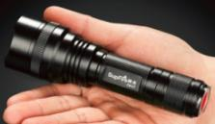 | 材质：铝合金；光源：CREE XPG 白光LED；光源寿命：10万小时；工作时间：弱光5-6小时；中光3-4小时；强光2-3小时；防水性能：IPX6级防水,防雨水；尺寸：Φ45×总长15cm；电池:AA*3和18650*1两种 | 15cm | 30 | 173
 | 20 | 商用电饭锅 | 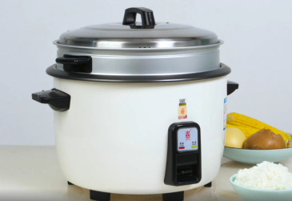 | 功能：寿司饭 快速饭 热饭 煮粥 稀饭 糙米饭 蒸煮 煮饭 杂粮； 内胆材质：铝合金；容量：13L；形状：圆形； 电压：220V；能效等级：三级 附加功能：保温 快煮；控制方式：机械式；加热方式：底盘加热 | 13L | 2 | 300
 | 21 | 电磁炉 | 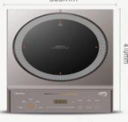 | 电磁炉面板类型：汉森高强面板；颜色：银色或黑色，带防水；电压：220V，电磁加热；功率：2200W。 | 功率：2200W | 1 | 643
 | 22 | 电水壶 | 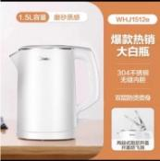 | 材质：不锈钢+ABS工程塑料；加热方式：底盘加热；壶体层数：双层。功率：1800W。容量：1.5L。 | 1.5L | 4 | 179
 | 23 | 电炒锅 | 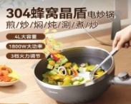 | 功率：1800W，材质：304不锈钢，容量：4L。 | 4L | 1 | 550
 | 24 | 油桶 | 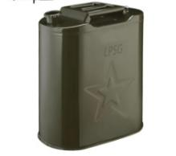 | 20-30L | 20-30L | 6 | 82
 | 25 | 警戒桩（带警戒带） | 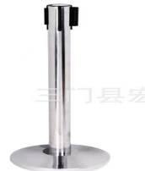 | 不锈钢材质，高90，带:5m | 5m | 10 | 125
 | 26 | 菜刀 | 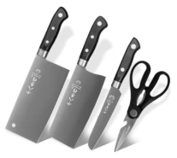 | 主体钢材:马氏体不锈钢，包含斩切刀、切片刀、水果刀、厨房剪刀。 | 不锈钢 | 2 | 185
 | 27 | 菜板 | 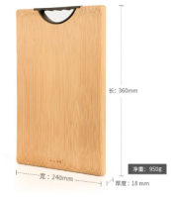 | 楠竹菜板，规格:360*240*18mm | 360*240*18mm | 2 | 110
 | 28 | 洗菜盆 | 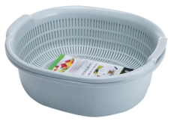 | 双层沥水洗菜盆，环保PP材质。规格：32*29*12.5cm | 32*29*12.5cm | 4 | 28
 | 29 | 304不锈钢面盆40 | 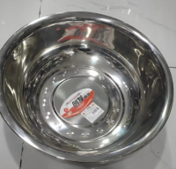 | 304不锈钢 | 外径40cm，高度15cm | 4 | 65
 | 30 | 304五格不锈钢餐盘 | 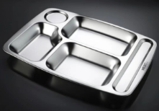 | 304不锈钢 | 常规 | 20 | 30
 | 31 | 柴油气化炉 | 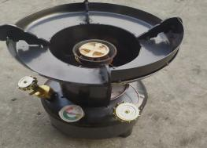 | 适用燃料：柴油； 炉头结构：单头；柴油容量：5升 | 5升 | 2 | 480
 | 32 | 锅三件套 | 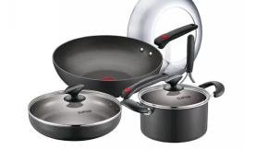 | 材质：优质铝合金 | 优质铝合金 | 2 | 680
 | 33 | 锅铲七件套 | 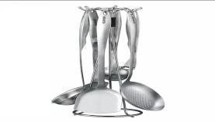 | 材质：304不锈钢 | 304不锈钢 | 2 | 320
 | 34 | 高压锅 | 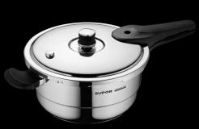 | 材质：加厚304不锈钢 | 加厚304不锈钢 | 2 | 960
教具 | 35 | 心肺复苏模特 | 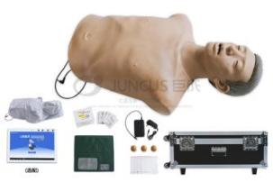 | 1.模型：成年男性半身模拟人，皮肤：新型高分子材料，柔软富有弹性，触感真实，模拟人形态逼真，体表标志明显，可触摸到胸骨、剑突。 2.可模拟正常人体骨骼结构，吹气时胸廓起伏明显，按压手感真实。 3.可进行清理口腔异物练习。 4.可仰头举颌等手法对模拟人进行气道开放。 5.可进行胸外按压操作，可监测按压位置、按压过浅、按压过深、按压中断、回弹不到位、按压放松比、按压频率。可进行设备连接设置、按压深度设置、界面功能设置、判断设置等。 6.可进行人工通气。 7.模拟人在抢救前或抢救不成功时无颈动脉搏动，当抢救成功后模拟人有颈动脉搏动及自主呼吸。 8.内置教学模块：需有心肺复苏基本知识、操作要领内容：作用机理、血液循环、心泵机制、胸泵机制、系统以动画视频生动、形象的进行讲解和演示。 10.内置训练和考核的模块：教师可以对学生的操作进行评分，包括环境评估、自我防护、意识判断、请求帮助、复苏体位、清理口腔、恢复体位、心理陪护。 11.内置训练和考核的模块：教师可以在操作过程中随时控制模拟人状态，满足教师更丰富的训练场景。 12.内置训练和考核的模块：可模拟每次按压模拟人时对心电图的影响，模拟人救活后，心电图变为自主心跳。 ▲13.需提供（按压150万次）具有质量认证相关机构出具的检测报告扫描件并加盖供应商公章。 ▲14.需提供（胸廓性能及持久性能）具有质量认证相关机构出具的检测报告扫描件并加盖供应商公章。 | 常规 | 1 | 14000
 | 36 | 电子气管插管模特 | 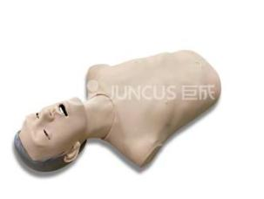 | 1. 模型：仿真模拟成年男性上半身，仰卧位，嘴可张开，可使用仰头抬颌等手法进行气道开放； 2. 五官比例协调，口腔内牙齿、舌、会厌、声门各部分解剖结构准确； 3. 插管前，可识别面罩给氧，并随球囊加压表现胸廓起伏； 4. 检测喉镜操作时，以牙齿为支点，有牙齿受力报警功能； 5. 需正常成年男性气管插管深度约22-24cm，正确插管后，通气时模拟人可自主表现胸廓起伏； 6. 能够检测插管是否误入食道，如气管插管误入食道，食道错误指示灯亮； 7. 能够检测插管深度是否正确，如气管插插入过深，过深指示灯亮，此时如果球囊通气，模拟人会表现单侧胸廓起伏。 | 常规 | 1 | 5200

